Quick Response
QUICK RESPONSE PDCA
VIM Data
 |  | Valeo / Contact name [1] |  | PRODUCT (Designation + Ref) [2] |  |  |  |  |  | ORIGIN [3] |  |  |  | Which LLC was already issued on similar problem? [21] |  |  |  | Supplier Incident Details
 |  |  |  | Brush plate W000037397 |  |  |  |  |  | Warranty |  | Supplier |  |  |  |  |  | Supplier Incident number | VWS-W21SKA1-2402-010
 |  |  |  |  |  |  |  |  |  | 0km Return | x | Logistic |  |  |  |  |  | Valeo SRM Incident number | VWS-W21SKA1-2402-010
 |  |  |  |  |  |  |  |  |  | Internal |  | Project |  |  |  |  |  | Date of Valeo notification | 2024-02-27
 |  |  |  |  |  |  |  |  |  |  |  | Safety |  |  |  |  |  | Opened date & Time | 2024/02/27 - 16:48 CET

 | WHAT IS THE PROBLEM ? > Use 5W + 2H to know what is the Current Situation ? |  |  |  |  |  |  |  |  |  |  |  |  | Did you detect any VARIABILITY during sorting ? [22]
 | 5W2H |  |  |  |  |  | CHARACTERIZATION |  |  |  |  |  |  |  | Real data of the detected VARIABILITY...? ( please identify the involved standards ) | Standard issue?[28] | Deployment issue?[29] | Enforcement issue?[30] | Factor(s) to include in FTA Occ or FTA Non Det
 | WHAT happened? [4] | Bad part: there is extra conductive material on Brush plate that causes intermittent short circuit Good part: there is no extra conductive material on Brush plate that causes intermittent short circuit Standard: there is no extra conductive material on Brush plate that causes intermittent short circuit |  |  |  |  | What is the difference between good and bad parts? [11] |  |  | Good part: No short circuit, no excess of tin Bad part: presence of a tin bridge between the insert and GND due to a fallen soldering wire Standard: No short circuit, no excess of tin |  |  |  | 1/ ... in the MACHINE SETTINGS [23] | NO | No | No | No | No

 | WHY is it a problem? [5] | Motor short circuit |  |  |  |  | Was part produced in the standard process? [12] |  |  | Yes, part produced in normal process |  |  |  | 2/ ... in the OPERATIONS [24] | Variability in the tin wire positioning | No | Yes | Yes | Yes

 | WHEN detected [6] | 2024-02-27 |  |  |  |  | When was it manufactured at Supplier? [13] |  |  | part produced on 09/01/2024 in Flex line
 |  |  |  |  |  |  |  |  |  |  |  |  |  | 3/ ... in the QUALITY CONTROLS [25] | No | No | No | No | No
 | WHO detected? [7] (name of operator) | Final Customer (Skoda) |  |  |  |  | Who manufactured? [14] |  |  | Final control: Sabra Ben ahmed Level B, Raghda Bacha 2009 Level B, Radhia Hammami 2382 Level B

 | WHERE detected? [8] | Customer production line |  |  |  |  | In which other application or processes product is used? [15] |  |  | No other application or processes product is used, only the part number W000037397 is impacted |  |  |  | 4/ ... in the RAW MATERIAL [26] | No | No | No | No | No

 | HOW detected? [9] | Problem detected during wiper motor usage Confirmed by X-ray in Valeo |  |  |  |  | Are we capturing the defect when reinjecting product in normal process? [16] |  |  | 1) Test electrical : No , defect was not detected in normal process 2) Final control: Yes the defect is detected visually by the final control
 |  |  |  |  |  |  |  |  |  |  |  |  |  | 5/ ...in the PROJECT ACTIVITY [27]Category applicable until SOP + 6 Months | No | No | No | No | No
 | HOW MANY bad parts? [10] | 1 pcs |  |  |  |  | Did a similar problem happen previously at customer or internally? [17] |  |  | NO

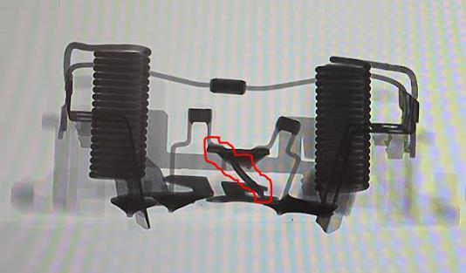
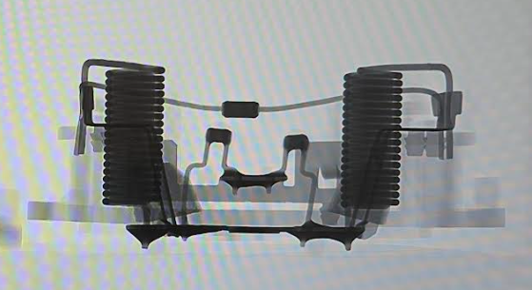
 | BAD PART [18] |  |  |  |  |  | GOOD PART [19] |  |  |  |  |  |  | WHAT ARE THE IMMEDIATE COUNTERMEASURES (24 hours)?

 |  |  |  |  |  |  |  |  |  |  |  |  |  | 1. IMMEDIATE COUNTERMEASURES IN SUPPLIER PERIMETER ? [31] |  |  | WHO |  | DATE | WHERE

 |  |  |  |  |  |  |  |  |  |  |  |  |  | Display the quality alert in Flex lines |  |  | Abir Channouffi |  | 2024-02-27 | 2024-02-27

 |  |  |  |  |  |  |  |  |  |  |  |  |  | Sort the quantity in AVO plant |  |  | Abir Channouffi |  | 2024-02-28 | 2024-02-28

 |  |  |  |  |  |  |  |  |  |  |  |  |  | Reinject the similar defect to collect the reaction mode |  |  | Lassaad Charaabi |  | 2024-02-27 | 2024-02-27

 | SORTING ACTIVITY to protect customer [20]


 |  |  | Nb. NG Parts | Nb. Sorted |  | PPM |  |  | Sorting date | WHO |  | Identification OK parts |  | 2. IMMEDIATE COUNTERMEASURES IN VALEO LINE ? [32] |  |  | WHO |  | DATE | WHERE
 | -Results of sorting in Valeo Customer plant |  |  |  | = | '----' |  | PPM
 | -Results of sorting in Valeo plant |  |  |  |  | '----' |  | PPM
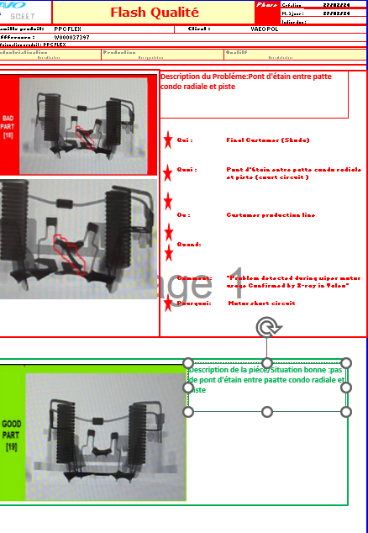
 | -Results of sorting in Other Valeo plants |  | 0 | 32000 |  | 0 |  | PPM
 | -Results of sorting in Transport |  | 0 | 36800 | = | 0 |  | PPM |  | Sorted by the CSL1
 | -Results of sorting in Valeo Logistics platform |  |  |  |  | '----' |  | PPM
 | -Results of sorting in Supplier Logistics platform |  |  |  | = | '----' |  | PPM
 | -Results of sorting in Supplier plant |  | 0 | 16000 | = | 0 |  | PPM | 2024-02-28 | Channoufi Abir
 | -Results of sorting in after-sales stocks |  |  |  | = | '----' |  | PPM
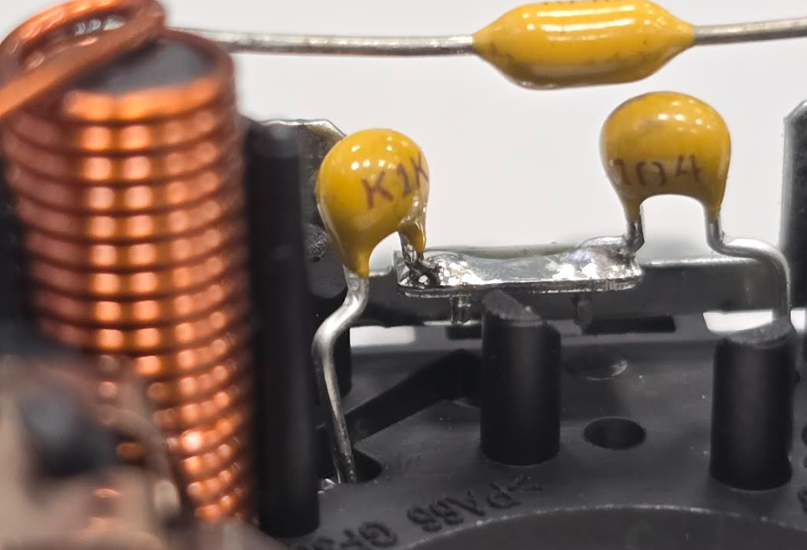
 | TOTAL SORTING |  | 0 | 84800 | = | 0 |  | PPM

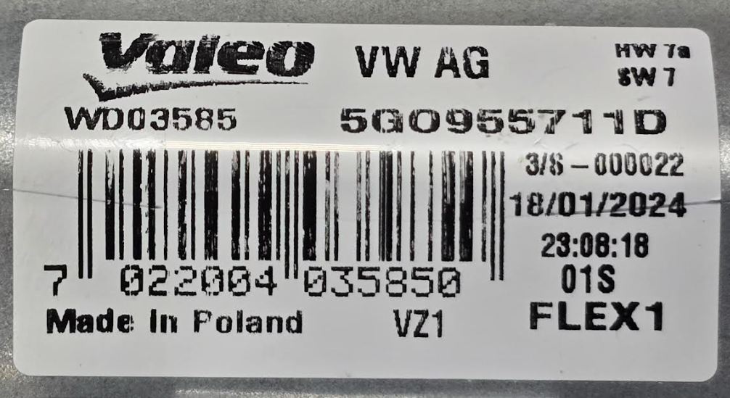
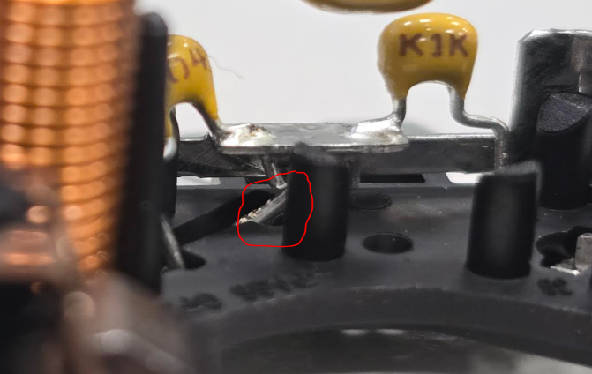
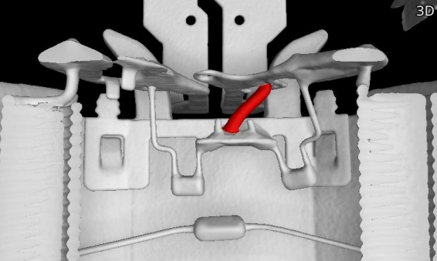
 | Production dates of sorted parts | From | To |  |  |  |  | First certified good shipment: |  |  | Label's Number |  | Date
 |  |  | 2024-02-17 |  |  |  |  |  |  |  |  |  | 2024-01-18
 | Period of NG parts | Earliest NG part Date | Latest NG part Date |  |  |  |  |  |  |  | Identification OK parts / OK pallets
 |  | Before 17/01/2024

 | VALEO CAN DETECT THE DEFECT ON THE PRODUCTION LINE AT 100% (YES/NO) ? |  |  |  |  |  |  |  |  |  | If not, Supplier must set up a control at 100% on the Valeo line

Assign
ASSIGNMENT / BREAKDOWN
N° | ASSIGNMENT [1] | RESULTS [2] | WHO [3] | Due date [4] | Done date [5]
1 | Check the tracebility of the bad part | Part produced on 09/01/2024 | Abir C | 2024-03-05 | 2024-03-05
2 | Inject the bad part in normal process | Part not detected by the electrical test Part detect by the final control & the CSL1 | Abir C | 2024-03-05 | 2024-03-05
3 | Measurment of the bad part by external capacity control | Bad part = 200 nF Good part = 150 nF | Bilel T | 2024-03-05 | 2024-03-05
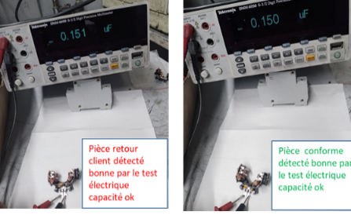
4
5
6
7
8
9
10
11
12
13
14
15
16
17
18
19
20
21
22
23
24
25
26
27
28
29
30

Timeline
TIMELINE [1]
RISKY WINDOW

Week Number

 |  | E1 |  | E2 | E3 | E4 |  | First Defect detected @ Customer |  | Immediate Countermeasure #1 |  | Immediate Countermeasure #2 | Final Countermeasures after Check Act

 | EVENT (E) |  | WHAT HAPPENED? |  |  |  | When |  | Who |  | What is the Factor?
 | E1
 | E2
 | E3
 | E4

FTA Occ & 5 Whys
FACTOR TREE ANALYSIS FOR OCCURRENCE Why the problem occurred ?

PROBLEM DESCRIPTION (Valeo view) [1]

4M [2] | FACTORS [3] | CONTROL POINT [4] |  | STANDARD [5] |  | FACTOR VALUE ON OK PARTS [6] | FACTOR VALUE ON BAD PARTS [7] | JUDGMENT |  |  | Potential Root Causes | 5 WHYs Physical > System > Managment actions [13]
 |  |  |  |  |  |  |  | Std OK [10] | Meet std [11] | Direct link [12]
 |  |  |  |  |  | Good Part / Situation taken as reference [8] ............................. | Bad Part / Situation taken as reference [9] .............................
MATERIAL | Type of the tin | Who ? | Quality agent | What is the standard value? | Tin reference = A20000250/A20000315 | Tin reference = A20000250 | 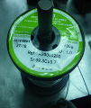 Tin reference = A20000250 | Y | Y | N |  | 1st WHY | 2nd WHY | 3rd WHY | 4th WHY | 5th WHY
 |  | Does what ? | Check the conofrmity of the tin
 |  | When ? | SOP | Where is the standard? | work instruction
 |  | Where ? | Soldering tin of the capacitor
 |  | How ? | Visually | Standard Number and Index? | PS12.1-M3 ind. 1
 |  | How many parts/often ? | 1
METHOD | Tin soldering of the Capacitors | Who ? | Operator of tin soldering | What is the standard value? | 1) Preheating the GND by the soldering iron 2) Put the tin wire next soldering iron 3) Move the wire & the soldering iron to cover both capacitor leg | 1) Preheating the GND by the soldering iron 2) Put the tin wire next soldering iron 3) Move the wire & the soldering iron to cover both capacitor leg | 1) Put the tin wire 2) Put the soldering iron next to the wire 3) Move the wire & the soldering iron to cover both capacitor leg | Y | N | Y | the operator did not follow the prescribed work sequence | 1st WHY | 2nd WHY | 3rd WHY | 4th WHY | 5th WHY
 |  | Does what ? | Solder the capcitor to the GND |  |  |  |  |  |  |  |  | the operator used the tin wire by his own initiative to redress the capacitor before making the soldering | The operator has not reported the issue identified on the production line | the issues raised by the operators on the line are not solved or not considered as priority | there are no follow up for actions raised by operators | there is no standard that ensure the envolving of operators in the quality improvement of the BU and track there action plans
 |  | When ? | Each part | Where is the standard? | Work instruction
 |  | Where ? | Soldering tin of the capacitor worksatation
 |  | How ? | manually | Standard Number and Index? | PS12.1-M4 ind. 4
 |  | How many parts/often ? | 100%
MACHINE | Transfert sub assembly parts to tin soldering station | Who ? | Convoyor | What is the standard value? | Transfer parts between station without colide | Parts arrived at the station of tin soldering in there good position | Parts arrived at the station of tin soldering in a bad position | Y | N | Y | the capacitor arrived to the soldering opertor not in appropriate position | 1st WHY | 2nd WHY | 3rd WHY | 4th WHY | 5th WHY
 |  | Does what ? | transfert part to tin soldering station |  |  |  |  |  |  |  |  | The vibration at the line after collided pallets caused the jump of capacitor out of position | The dimension of the GND diameter and the capacitor leg is not adapted | Legs are not bend in the track
 |  | When ? | at production | Where is the standard? | Work instruction
 |  | Where ? | between phase 20 and phase 26
 |  | How ? | fixtures over convoyor | Standard Number and Index? | PS12.1-M4 ind. 4
 |  | How many parts/often ? | 100%
 |  | Who ? |  | What is the standard value? |  |  |  |  |  |  |  | 1st WHY | 2nd WHY | 3rd WHY | 4th WHY | 5th WHY
 |  | Does what ?
 |  | When ? |  | Where is the standard?
 |  | Where ?
 |  | How ? |  | Standard Number and Index?
 |  | How many parts/often ?
 |  | Who ? |  | What is the standard value? |  |  |  |  |  |  |  | 1st WHY | 2nd WHY | 3rd WHY | 4th WHY | 5th WHY
 |  | Does what ?
 |  | When ? |  | Where is the standard?
 |  | Where ?
 |  | How ? |  | Standard Number and Index?
 |  | How many parts/often ?
 |  | Who ? |  | What is the standard value? |  |  |  |  |  |  |  | 1st WHY | 2nd WHY | 3rd WHY | 4th WHY | 5th WHY
 |  | Does what ?
 |  | When ? |  | Where is the standard?
 |  | Where ?
 |  | How ? |  | Standard Number and Index?
 |  | How many parts/often ?

Action plan & Genba review
ANALYSIS PDCA

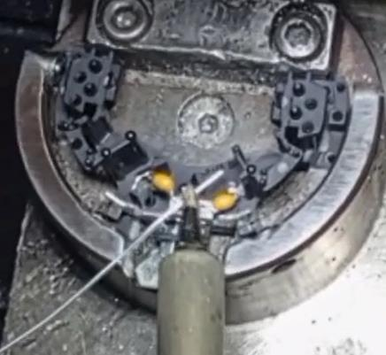
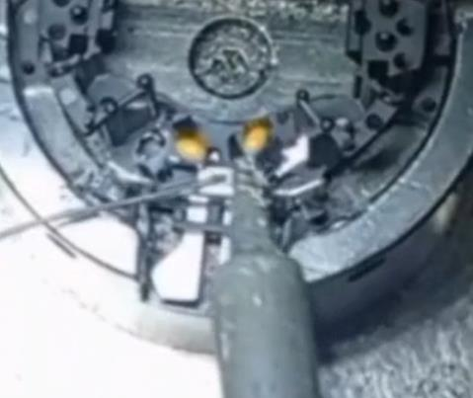
REPRODUCE THE DEFECT
WHAT WAS DONE TO REPRODUCE THE CONCERN? [1] | 1) Set the tin wire to a specific length that extends beyond the surface to be soldered 2) Put the soldering iron in thesurface to be soldered and that cut the tin wire 3) Move the wire & the soldering iron to cover both capacitor leg
HOW WAS IT DONE? [2] | By manual soldering
WHEN WAS IT DONE? [3] | 2024-03-08
WHAT WAS THE RESULT? [4] | Short circuit between the (+) blade and the GND

ACTION PLAN FOR PERMANENT COUNTERMEASURES - OCCURRENCE
ROOT-CAUSE [5] | TECHNICAL / SYSTEMIC CORRECTIVE ACTION [6] | STANDARD NUMBER REVISION LEVEL [7] | WHO [8] | Due date [9] | Done date [10] | LLC Done? YES /NO [11] | Generalization to other lines / products / sites ? [12] | Are ALL users including their N+1 (Direct Manager) trained to use this STANDARD ? Yes / No [13] | Is there an ENFORCEMENT plan for the N+1 ( Direct manager ) to ensure the respect of this STANDARD ? Yes / No [14] | Genba Check OK / NOK? [15]
there is no standard that ensure the envolving of operators in the quality improvement of the BU and track there action plans | Update QRQC BU standard to include operators issues and recommendation for improvement | P3.In.S3.14 Ind: 2 | Mohammed Saidi | 2024-03-31 | 2024-03-31

The vibration at the line after collided pallets caused the jump of capacitor out of position | Install soft bumpers between the pallets to absorb the impacts in case of collision. | PS12.1-M4 ind. 4 | Bilel Bekri | 2024-03-31 | 2024-03-31

The vibration at the line after collided pallets caused the jump of capacitor out of position | make the study for the bending of the legs on the track to avoide that capacitors move during the convoying | PS12.1-M4 ind. 4 | Kamel Massoudi | 2024-03-31 | 2024-03-31

Imrovement oppurtunity | Improve the cutting dimensions of the capacitor legs to facilitate subsequent soldering operations, ensuring that longer legs do not create short circuits and shorter legs do not interfere with the soldering process | PS12.1-M3 ind. 1 | Bilel Bekri | 2024-03-31 | 2024-03-31

ACTION PLAN FOR PERMANENT COUNTERMEASURES - NON DETECTION
ROOT-CAUSE [5] | TECHNICAL / SYSTEMIC CORRECTIVE ACTION [6] | STANDARD NUMBER REVISION LEVEL [7] | WHO [8] | Due date [9] | Done date [10] | LLC Done? YES /NO [11] | Generalization to other lines / products / sites ? [12] | Are ALL users including their N+1 (Direct Manager) trained to use this STANDARD ? Yes / No [13] | Is there an ENFORCEMENT plan for the N+1 ( Direct manager ) to ensure the respect of this STANDARD ? Yes / No [14] | Genba Check OK / NOK? [15]
the lighting design of final control is generic and didn't consider the specific needs of inspecting the parts | prepare a guideline to sellect visual system of inspections taking accout the dimension and the complexity of parts to be controled | TBD | Mariem Ben Youssef | 2024-03-31 | 2024-03-31

the lighting design of final control is generic and didn't consider the specific needs of inspecting the parts | Add zoom camera + display to ensure the control of small and dark area | IC700 | Bilel Bekri | 2024-03-22 | 2024-03-22

there is no standard that ensure the envolving of operators in the quality improvement of the BU and track there action plans | Update QRQC BU standard to include operators issues and recommendation for improvement | P3.In.S3.14 Ind: 2 | Mohammed Saidi | 2024-03-31 | 2024-03-31

Imrovement oppurtunity | Study the feasibility of improve the electrical tester to incorporate dielectric testing, aimed at detecting intermittent contacts | TBD | David Dez | 2024-03-31 | 2024-03-31

SQA Genba Check
 |  | Genba Check StEDE PDCA Genba Check Efficiency control StEDE3 workstation assesment

 | Supplier Name and Location |  |  | RSQ3 Genba Check activity
 | Audit date |  |  | SRM Incident Genba Check activity
 | Auditor name
STEP 1
STEP 2

 |  |  |  | StEDE PDCA Genba Check |  |  |  |  |  |  |  | EFFICIENCY CONTROL |  |  |  | StEDE3 Workstation assesment result

 |  |  |  |  |  |  |  |  |  |  |  | Number of parts since actions are in place
 | Incident number | Root cause | Nb | Action: What is the corrective or SYSTEMIC preventive action ? | Existence: Which STANDARD has been created or improved ? | Deployment: How were the users trained to use this STANDARD ( including their N+1 if not the trainer ) | Enforcement: What is the N+1 of the users doing to ensure the strict and continuous respect of this STANDARD ? | Action | Existence | Deployment | Enforcement | Produced | Bad parts |  | StEDE 3 Workstation assesment result
TECHNICAL / SYSTEMIC CORRECTIVE ACTION - OCCURANCE | VWS-W21SKA1-2402-010 | there is no standard that ensure the envolving of operators in the quality improvement of the BU and track there action plans | 1 | Update QRQC BU standard to include operators issues and recommendation for improvement | P3.In.S3.14 Ind: 2
 | Confirmed on Genba: Supplier / Valeo SQA: Y/N |  |  |  |  |  |  |  |  |  |  |  |  |  |  |  | ok | ok
 | VWS-W21SKA1-2402-010 | The vibration at the line after collided pallets caused the jump of capacitor out of position | 2 | Install soft bumpers between the pallets to absorb the impacts in case of collision. | PS12.1-M4 ind. 4 |  |  |  |  |  |  |  |  |  |  |  | nok | nok
 | Confirmed on Genba: Supplier / Valeo SQA: Y/N |  |  |  |  |  |  |  |  |  |  |  |  | StEDE 3 |  |  | conditional ok | conditional ok
 | VWS-W21SKA1-2402-010 | The vibration at the line after collided pallets caused the jump of capacitor out of position | 3 | make the study for the bending of the legs on the track to avoide that capacitors move during the convoying | PS12.1-M4 ind. 4
 | Confirmed on Genba: Supplier / Valeo SQA: Y/N
 | VWS-W21SKA1-2402-010 | Imrovement oppurtunity | 4 | Improve the cutting dimensions of the capacitor legs to facilitate subsequent soldering operations, ensuring that longer legs do not create short circuits and shorter legs do not interfere with the soldering process | PS12.1-M3 ind. 1
 | Confirmed on Genba: Supplier / Valeo SQA: Y/N

TECHNICAL / SYSTEMIC CORRECTIVE ACTION - NON DETECTION | VWS-W21SKA1-2402-010 | the lighting design of final control is generic and didn't consider the specific needs of inspecting the parts | 5 | prepare a guideline to sellect visual system of inspections taking accout the dimension and the complexity of parts to be controled | TBD
 | Confirmed on Genba: Supplier / Valeo SQA: Y/N |  |  |  |  |  |  |  |  |  |  |  |  |  |  |  | ok | ok
 | VWS-W21SKA1-2402-010 | the lighting design of final control is generic and didn't consider the specific needs of inspecting the parts | 6 | Add zoom camera + display to ensure the control of small and dark area | IC700 |  |  |  |  |  |  |  |  |  |  |  | nok | nok
 | Confirmed on Genba: Supplier / Valeo SQA: Y/N |  |  |  |  |  |  |  |  |  |  |  |  |  |  |  | conditional ok | conditional ok
 | VWS-W21SKA1-2402-010 | there is no standard that ensure the envolving of operators in the quality improvement of the BU and track there action plans | 7 | Update QRQC BU standard to include operators issues and recommendation for improvement | P3.In.S3.14 Ind: 2
 | Confirmed on Genba: Supplier / Valeo SQA: Y/N
 | VWS-W21SKA1-2402-010 | Imrovement oppurtunity | 8 | Study the feasibility of improve the electrical tester to incorporate dielectric testing, aimed at detecting intermittent contacts | TBD
 | Confirmed on Genba: Supplier / Valeo SQA: Y/N

 |  |  |  |  |  |  |  |  |  |  |  |  |  | StEDE3 result (lowest score of cells above) | 0
 |  |  |  |  |  |  |  |  |  | Actions to be defined for "NOK" cells (above)
 |  |  |  | Actions plan for "No" answer to StEDE PDCA Genba check
 |  |  | Nb | Action | Action | Action | Action | Who | When | Done date
 |  | TECHNICAL / SYSTEMIC CORRECTIVE ACTION - OCCURANCE | 1

 |  |  | 2

 |  |  | 3

 |  |  | 4

 |  | TECHNICAL / SYSTEMIC CORRECTIVE ACTION - NON DETECTION | 5

 |  |  | 6

 |  |  | 7

 |  |  | 8

StEDE3 Matrix
 | StEDE3 Workstation Assessment v2.3
 |  |  |  |  |  |  | 0

Supplier :
Plant location :
Assessment date : |  |  | StEDE3 ASSESSMENT RESULT : |  |  |  | 0/ 9
Workstation assessed :
Assessor / Company
Setter :
Operator : |  |  |  |  |  |  | For supplier self assesment activity, column to be assessed by:
Step 1 : 360° Variability Hunting |  |  | Step 2 : StEDE3 Matrix |  |  |  | Direct Manager of the user |  | Manager from an other APU/Department
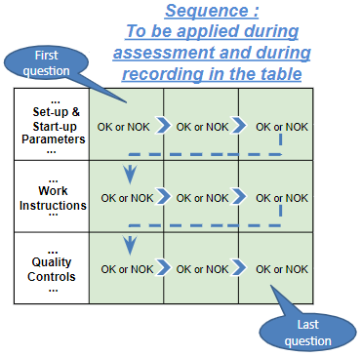
Silent Workstation observation for 10/15 min, to detect any potential Variability related to : - machine settings adjustment - operator activities - quality controls |  |  | StEDE3 Matrix Excellence Through Standards |  |  |  | EXISTING ? | DEPLOYED ? How were the users trained to apply this STANDARD ? ( including their Direct Manager if not the trainer ) | ENFORCED ? What is the Direct Manager of the users doing to ensure the strict and continuous EXECUTION of this STANDARD ?
 |  |  |  |  |  |  | Clear, Visible, Quantified, Doable. | Respected by users. Can be explained by users. | Audited by the Direct Manager on Genba at a frequency defined based on frequency of usage of standard.
 |  |  | For a given Process / Workstation : Are StANDARDS for… | … Set-up Parameters … |  | Parameters list, values and limits and necessary work instructions to set the machine/workstation up for production of the selected part number (to be compared with those used during the FDPR / IS) |  |  |  | 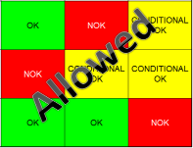
 |  |  |  | ... Work Instructions … |  | Instructions defining how to operate the station safely, to produce parts, and how to maintain the equipment. |  |  |  | 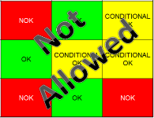
 |  |  |  | … Quality Controls … |  | Activities to control the quality of the operation or of the product after transformation to ensure only good parts are transferred to the next station |  |  |  | 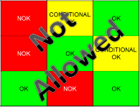

 | Conclusion :

Step 3 : Findings
StEDE3 Matrix Excellence Through Standards |  | EXISTING ? | DEPLOYED ? | ENFORCED ? |  | "Reduction of the variability in our processes, being production or administrative, is key to ensure the sustainability of any continuous improvement"
0 / 9 |  | Clear, Visible, Quantified, Doable. | Respected by users. Can be explained by users. | Audited by direct manager on Genba at a frequency defined based on frequency of usage of standard. | Category (Ex / Dep / Enf) | Findings and next steps |  |  | Owner | Date | Status | Is FMEA update required ? Yes / No | If "Yes", done date
For a given Process / Workstation : Are StANDARDS for… | ...Set-up Parameters … | 0 | 0 | 0 |  | Finding #1 : Next step :

 |  |  |  |  |  | Finding #2 : Next step :

 |  |  |  |  |  | Finding #3 : Next step :

 | ... Work Instructions … | 0 | 0 | 0 |  | Finding #1 : Next step :

 |  |  |  |  |  | Finding #2 : Next step :

 |  |  |  |  |  | Finding #3 : Next step :

 | ...Quality Controls … | 0 | 0 | 0 |  | Finding #1 : Next step :

 |  |  |  |  |  | Finding #2 : Next step :

 |  |  |  |  |  | Finding #3 : Next step :

 | VALEO signature |  |  |  |  |  | SUPPLIER signature

